المؤشرات الكلية

سوق العراق للاوراق المالية
جلسة الاحد 2026/1/11 |  |  |  | تقرير أسعار الأسهم المتداولة لسوق العراق للأوراق المالية
الجلسة (5)
الاسهم المتداولة المدرجة و OTC |  |  | 213,070,023 |  |  | قيمة الأسهم المتداولة المدرجة و OTC |  | 319,817,930 |  |  | صفقات الشركات المدرجة وOTC | 680

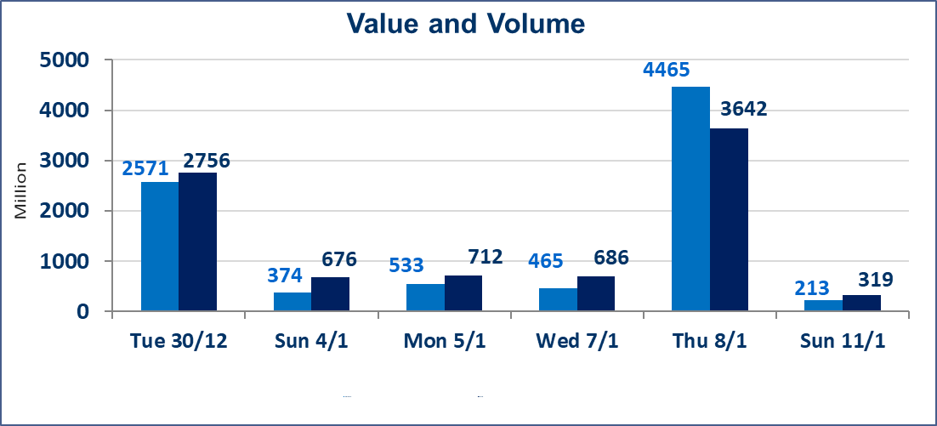
المؤشر60 ISX اليوم | 982.38 |  | نقطة |  |  | المؤشر15 ISX اليوم | 1209.74 | نقطة
المؤشر 60 ISX السابق | 984.54 |  | نقطة |  |  | المؤشر 15 ISX السابق | 1211.69 | نقطة
نسبة التغير | -0.22 |  | % |  |  | نسبة التغير | -0.16 | %
عدد النقاط | -2.16 |  | نقطة |  |  | عدد النقاط | -1.95 | نقطة

الشركات المدرجة | 104 | OTC | 14 | 118 |  | الشركات غير المتداولة المدرجة | 32 | OTC | 13 | 45
الشركات المتداولة | 56 | OTC | 1 | 57 |  | الشركات المرتفعة |  |  | 15
شركات الهيئة العامة |  |  |  | 6 |  | الشركات المنخفضة |  |  | 11
الموقوفة بقرار من هيأة الأوراق المالية |  |  |  | 10
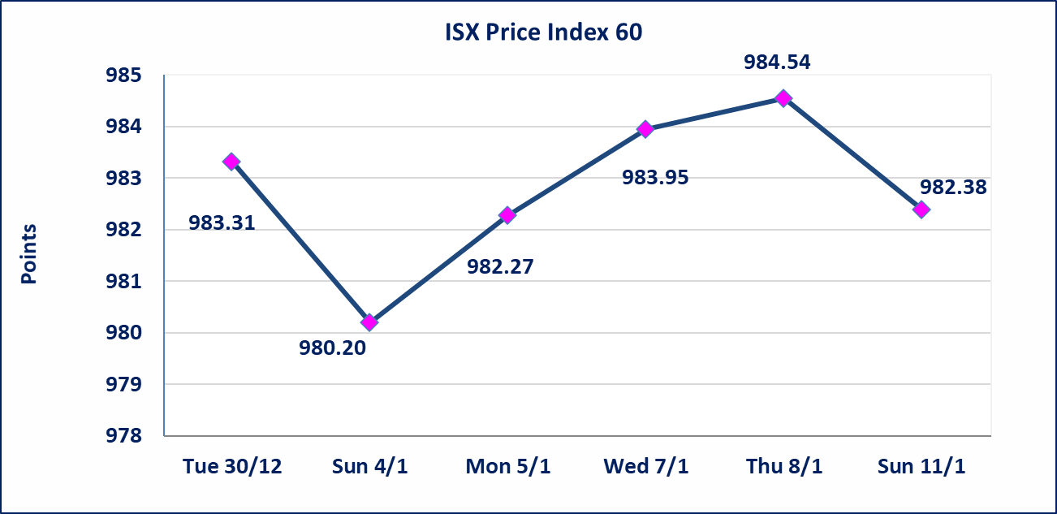
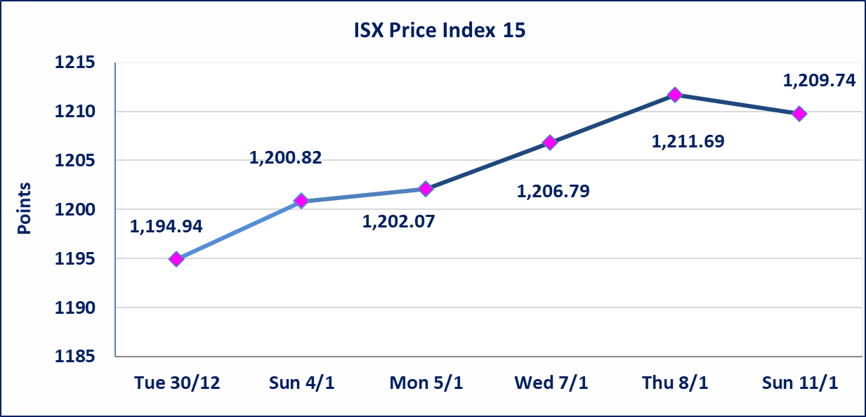

الحد الأعلى والادنى للتغير في السعر | نسبة التغير في المنصة النظامية (15%)، نسبة التغير في المنصة الثانية (20%)، نسبة التغير في المنصة الثالثة (5%) إرتفاعاً وإنخفاضاً من سعر الاغلاق السابق.
Web site : www.isx-iq.net E-mail : info-isx@isx-iq.net |  |  |  |  | 07834000034 - 07711211522 : ص . ب :3607 العلوية الهاتف |  |  |  |  |  | بغداد /الكرادة/ قرب المسرح الوطني /مجاور مصرف الخليج التجاري

نسبة التغير
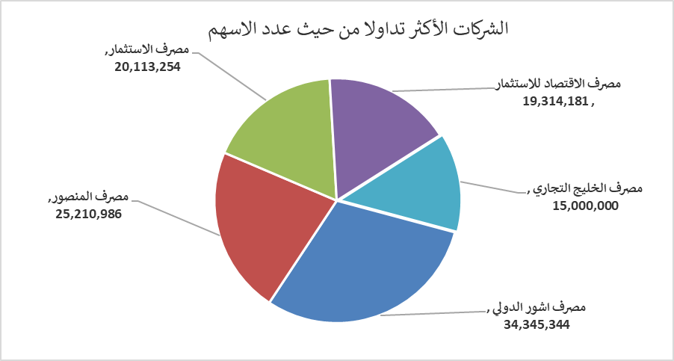
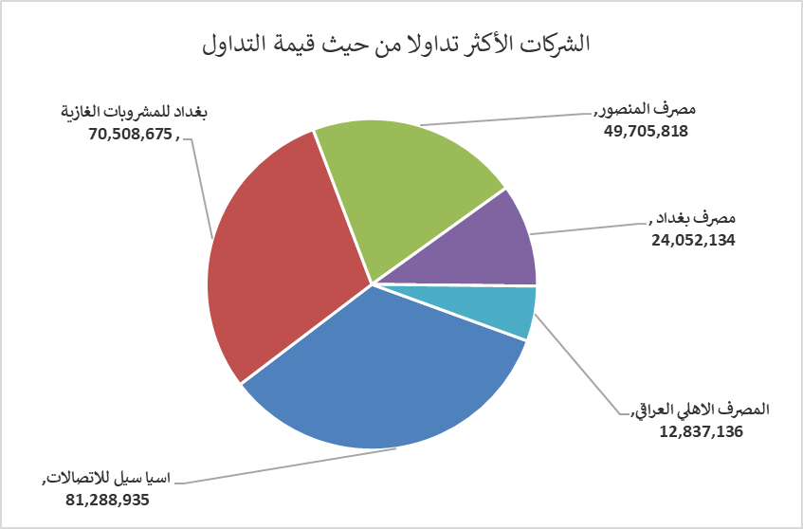
الشركات الأكثر ارتفاعاً وانخفاضاً

نسبة التغير لاسعار الاغلاق الاكثر ارتفاعاً |  |  |  | نسبة التغير لاسعار الاغلاق الاكثر انخفاضاً
اسم الشركة | اغلاق | التغير(%) | الاسهم المتداولة | اسم الشركة | اغلاق | التغير (%) | الاسهم المتداولة
المصرف الدولي الإسلامي | 0.240 | 20.00 | 23,500 | العراقية لصناعات الكارتون | 1.860 | -6.53 | 203,623
بابل للانتاج الحيواني والنباتي | 8.160 | 14.93 | 557,749 | مدينة العاب الكرخ السياحية | 4.300 | -6.52 | 10,000
سد الموصل السياحية | 15.250 | 14.66 | 95,100 | العراقية لتصنيع التمور | 2.700 | -5.26 | 20,746
الامين العقارية | 2.300 | 6.48 | 1,209,708 | الكيمياوية والبلاستيكية | 1.940 | -3.96 | 65,371
فندق فلسطين | 26.460 | 5.00 | 25,009 | الصناعات الالكترونية | 2.100 | -3.23 | 49,535

الشركات الاكثر نشاطا حسب الاسهم المتداولة (حجم التداول) |  |  |  | الشركات الاكثر نشاطا حسب القيمة المتداولة
اسم الشركة | اغلاق | التغير(%) | الاسهم المتداولة | اسم الشركة | اغلاق | التغير (%) | القيمة المتداولة
مصرف اشور الدولي | 0.300 | 0.00 | 34,345,344 | اسيا سيل للاتصالات | 13.810 | -0.29 | 81,288,935
مصرف المنصور | 1.980 | 0.00 | 25,210,986 | بغداد للمشروبات الغازية | 5.790 | -1.03 | 70,508,675
مصرف الاستثمار | 0.230 | 0.00 | 20,113,254 | مصرف المنصور | 1.980 | 0.00 | 49,705,818
مصرف الاقتصاد للاستثمار | 0.230 | 0.00 | 19,314,181 | مصرف بغداد | 3.420 | 0.59 | 24,052,134
مصرف الخليج التجاري | 0.290 | 0.00 | 15,000,000 | المصرف الاهلي العراقي | 4.790 | 0.00 | 12,837,136

